コイニング穴バリ写真
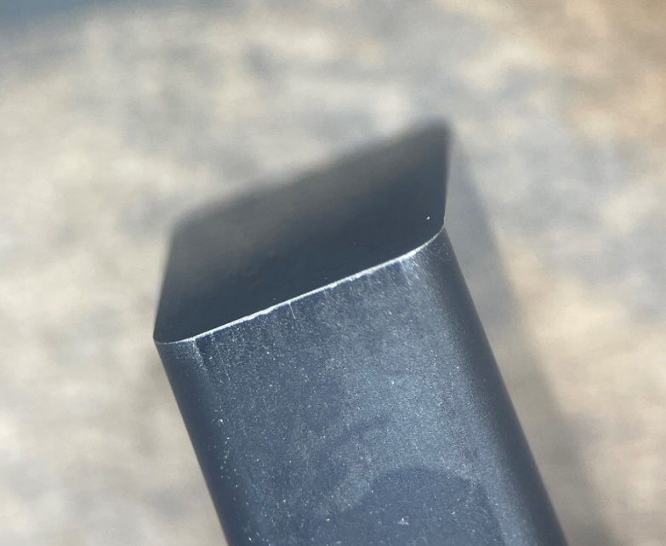
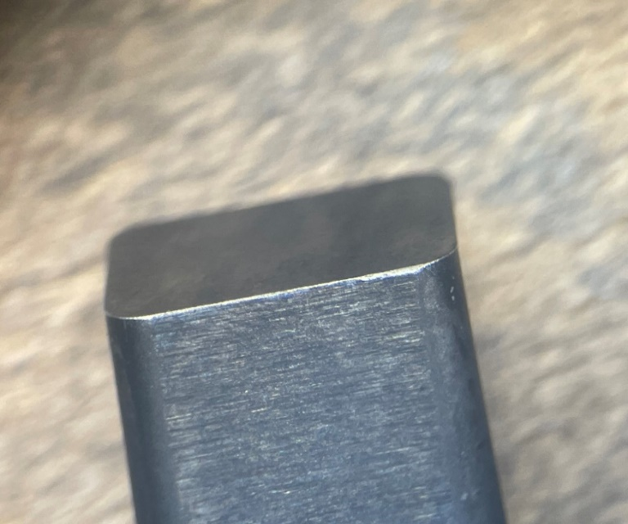
コイニング穴の淵にバリが発生している。 | 拡大写真
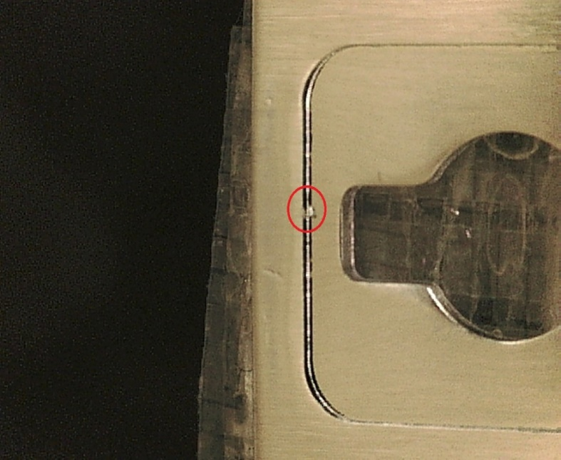
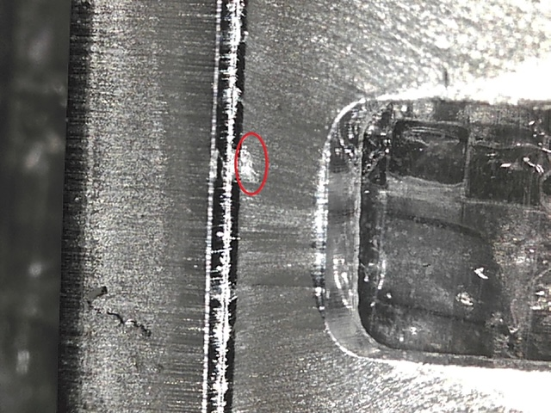

コイニングパンチCav1 | コイニングパンチCav2

